분석용 및 그래프
...
 | Market potential |  | Actual generation in 2023 |  | Utilization rate of market potential
Yeoncheon-gun | 4,693 | Yeoncheon-gun | 201 | 연천군 | 4%
Paju-si | 2,228 | Paju-si | 125 | 파주시 | 6%
Pocheon-si | 2,009 | Pocheon-si | 143 | 포천시 | 7%
Anseong-si | 1,977 | Anseong-si | 193 | 안성시 | 10%
Yangpyeong-gun | 1,357 | Yangpyeong-gun | 66 | 양평군 | 5%
Gapyeong-gun | 1,150 | Gapyeong-gun | 55 | 가평군 | 5%
Yeoju-si | 1,005 | Yeoju-si | 212 | 여주시 | 21%
Hwaseong-si | 855 | Hwaseong-si | 304 | 화성시 | 36%
Yangju-si | 447 | Yangju-si | 54 | 양주시 | 12%
Icheon-si | 402 | Icheon-si | 190 | 이천시 | 47%
Yongin-si | 386 | Yongin-si | 83 | 용인시 | 22%
Namyangju-si | 341 | Namyangju-si | 50 | 남양주시 | 15%
Ansan-si | 220 | Ansan-si | 63 | 안산시 | 28%
Pyeongtaek-si | 198 | Pyeongtaek-si | 152 | 평택시 | 77%
Siheung-si | 148 | Siheung-si | 54 | 시흥시 | 36%
Gimpo-si | 130 | Gimpo-si | 95 | 김포시 | 73%
Dongducheon-si | 106 | Dongducheon-si | 12 | 동두천시 | 11%
Uijeongbu-si | 96 | Uijeongbu-si | 16 | 의정부시 | 17%
Hanam-si | 83 | Hanam-si | 16 | 하남시 | 19%
Uiwang-si | 75 | Uiwang-si | 8 | 의왕시 | 11%
Seongnam-si | 73 | Seongnam-si | 26 | 성남시 | 35%
Goyang-si | 34 | Goyang-si | 59 | 고양시 | 171%
Suwon-si | 24 | Suwon-si | 41 | 수원시 | 173%
Anyang-si | 17 | Anyang-si | 9 | 안양시 | 50%
Gunpo-si | 17 | Gunpo-si | 7 | 군포시 | 43%
Gwangju-si | 14 | Gwangju-si | 58 | 광주시 | 428%
Guri-si | 12 | Guri-si | 6 | 구리시 | 51%
Gwangmyeong-si | 11 | Gwangmyeong-si | 11 | 광명시 | 100%
Osan-si | 7 | Osan-si | 19 | 오산시 | 275%
Bucheon-si | 7 | Bucheon-si | 12 | 부천시 | 184%
Gwacheon-si | 2 | Gwacheon-si | 3 | 과천시 | 113%
...
 |  | GWh | GWh | GWh
Gwangju-si | 광주시 | 10,989 | 14 | 58 | 428% | 957 | 431 | 25.50 | 0.03
Guri-si | 구리시 | 1,694 | 12 | 6 | 51% | 5,653 | 33 | 50.84 | 0.37
Gwangmyeong-si | 광명시 | 2,219 | 11 | 11 | 100% | 7,295 | 39 | 57.60 | 0.29
Osan-si | 오산시 | 2,854 | 7 | 19 | 275% | 5,916 | 43 | 66.82 | 0.16
Bucheon-si | 부천시 | 3,823 | 7 | 12 | 184% | 14,953 | 53 | 71.53 | 0.12
Gwacheon-si | 과천시 | 1,189 | 2 | 3 | 113% | 2,391 | 36 | 33.14 | 0.07
 | 합계 | 407,131 | 18,124 | 2,340 | 13% | 1,389 | 10195

 |  | Technical potential | Administrative Area
 |  | 기술적 잠재량 | 행정구역 면적
 |  | 기술적 | 면적(km2)
Hwaseong-si | 화성시 | 44751 | 698 | 64.1
Paju-si | 파주시 | 31355 | 674 | 46.5
Pyeongtaek-si | 평택시 | 31245 | 458 | 68.2
Yeoju-si | 여주시 | 27735 | 608 | 45.6
Icheon-si | 이천시 | 27056 | 461 | 58.6
Anseong-si | 안성시 | 26854 | 553 | 48.5
Yongin-si | 용인시 | 24152 | 591 | 40.9
Pocheon-si | 포천시 | 21841 | 827 | 26.4
Yeoncheon-gun | 연천군 | 19328 | 676 | 28.6
Yangpyeong-gun | 양평군 | 18350 | 878 | 20.9
Gimpo-si | 김포시 | 16960 | 277 | 61.3
Goyang-si | 고양시 | 14593 | 268 | 54.4
Namyangju-si | 남양주시 | 12899 | 458 | 28.2
Yangju-si | 양주시 | 11763 | 310 | 37.9
Gwangju-si | 광주시 | 10989 | 431 | 25.5
Gapyeong-gun | 가평군 | 9794 | 844 | 11.6
Ansan-si | 안산시 | 8871 | 156 | 56.7
Siheung-si | 시흥시 | 8669 | 140 | 62.1
Suwon-si | 수원시 | 7935 | 121 | 65.5
Seongnam-si | 성남시 | 5712 | 142 | 40.3
Bucheon-si | 부천시 | 3823 | 53 | 71.5
Hanam-si | 하남시 | 3447 | 93 | 37.1
Uijeongbu-si | 의정부시 | 2950 | 82 | 36.2
Osan-si | 오산시 | 2854 | 43 | 66.8
Anyang-si | 안양시 | 2277 | 58 | 38.9
Gwangmyeong-si | 광명시 | 2219 | 39 | 57.6
Dongducheon-si | 동두천시 | 2082 | 96 | 21.8
Uiwang-si | 의왕시 | 2006 | 54 | 37.1
Gunpo-si | 군포시 | 1738 | 36 | 47.7
Guri-si | 구리시 | 1694 | 33 | 50.8
Gwacheon-si | 과천시 | 1189 | 36 | 33.1
 |  | 407131 | 10195
 |  | 52.4% | 39.7%

 |  | GWh | (명/km2)

 |  | Market potential | Population density | Utilization rate of market potential
 |  | 시장 잠재량 | 인구밀도 | 잠재량 활용률
Yeoncheon-gun | 연천군 | 4693 | 62 | 4% | 75.191477626
Paju-si | 파주시 | 2228 | 782 | 6% | 2.8497492171
Pocheon-si | 포천시 | 2009 | 191 | 7% | 10.528910539
Anseong-si | 안성시 | 1977 | 377 | 10% | 5.2384777423
Yangpyeong-gun | 양평군 | 1357 | 146 | 5% | 9.2697906009
Gapyeong-gun | 가평군 | 1150 | 76 | 5% | 15.207224162
Yeoju-si | 여주시 | 1005 | 196 | 21% | 5.1227261254
Hwaseong-si | 화성시 | 855 | 1461 | 36% | 0.58545975799
Yangju-si | 양주시 | 447 | 963 | 12% | 0.46442613043
Icheon-si | 이천시 | 402 | 505 | 47% | 0.79665706279
Yongin-si | 용인시 | 386 | 1872 | 22% | 0.20642896158
Namyangju-si | 남양주시 | 341 | 1619 | 15% | 0.21072683254
Ansan-si | 안산시 | 220 | 4317 | 28% | 0.051004683537
Pyeongtaek-si | 평택시 | 198 | 1377 | 77% | 0.14360492945
Siheung-si | 시흥시 | 148 | 3999 | 36% | 0.03707140321
Gimpo-si | 김포시 | 130 | 1853 | 73% | 0.069956990372
Dongducheon-si | 동두천시 | 106 | 952 | 11% | 0.11104451114
Uijeongbu-si | 의정부시 | 96 | 5742 | 17% | 0.01669072113
Hanam-si | 하남시 | 83 | 3569 | 19% | 0.023256796425
Uiwang-si | 의왕시 | 75 | 2880 | 11% | 0.026140253625
Seongnam-si | 성남시 | 73 | 6567 | 35% | 0.011156839073
Goyang-si | 고양시 | 34 | 4043 | 171% | 0.0084928110348
Suwon-si | 수원시 | 24 | 10173 | 173% | 0.0023114549872
Anyang-si | 안양시 | 17 | 9635 | 50% | 0.001779984241
Gunpo-si | 군포시 | 17 | 7191 | 43% | 0.0023008213748
Gwangju-si | 광주시 | 14 | 957 | 428% | 0.014216672004
Guri-si | 구리시 | 12 | 5653 | 51% | 0.0021598794385
Gwangmyeong-si | 광명시 | 11 | 7295 | 100% | 0.0015411803405
Osan-si | 오산시 | 7 | 5916 | 275% | 0.0011432903836
Bucheon-si | 부천시 | 7 | 14953 | 184% | 0.00043716923662
Gwacheon-si | 과천시 | 2 | 2391 | 113% | 0.0009877810528

 | Utilization rate of market potential | Population density
Gwangju-si | 428% | 957
Osan-si | 275% | 5,916
Bucheon-si | 184% | 14,953
Suwon-si | 173% | 10,173
Goyang-si | 171% | 4,043
Gwacheon-si | 113% | 2,391
Gwangmyeong-si | 100% | 7,295
Pyeongtaek-si | 77% | 1,377
Gimpo-si | 73% | 1,853
Guri-si | 51% | 5,653
Anyang-si | 50% | 9,635
Icheon-si | 47% | 505
Gunpo-si | 43% | 7,191
Siheung-si | 36% | 3,999
Hwaseong-si | 36% | 1,461
Seongnam-si | 35% | 6,567
Ansan-si | 28% | 4,317
Yongin-si | 22% | 1,872
Yeoju-si | 21% | 196
Hanam-si | 19% | 3,569
Uijeongbu-si | 17% | 5,742
Namyangju-si | 15% | 1,619
Yangju-si | 12% | 963
Dongducheon-si | 11% | 952
Uiwang-si | 11% | 2,880
Anseong-si | 10% | 377
Pocheon-si | 7% | 191
Paju-si | 6% | 782
Yangpyeong-gun | 5% | 146
Gapyeong-gun | 5% | 76
Yeoncheon-gun | 4% | 62
 |  | Utilization rate of market potential | Population density
 |  | 잠재량 활용률 | 인구밀도(명/km2)
Gwangju-si | 광주시 | 428% | 957 | 431.0
Osan-si | 오산시 | 275% | 5,916 | 42.7
Bucheon-si | 부천시 | 184% | 14,953 | 53.5
Suwon-si | 수원시 | 173% | 10,173 | 121.1
Goyang-si | 고양시 | 171% | 4,043 | 268.1
Gwacheon-si | 과천시 | 113% | 2,391 | 35.9
Gwangmyeong-si | 광명시 | 100% | 7,295 | 38.5
Pyeongtaek-si | 평택시 | 77% | 1,377 | 458.2
Gimpo-si | 김포시 | 73% | 1,853 | 276.6
Guri-si | 구리시 | 51% | 5,653 | 33.3
Anyang-si | 안양시 | 50% | 9,635 | 58.5
Icheon-si | 이천시 | 47% | 505 | 461.4
Gunpo-si | 군포시 | 43% | 7,191 | 36.4
Siheung-si | 시흥시 | 36% | 3,999 | 139.7
Hwaseong-si | 화성시 | 36% | 1,461 | 698.2
Seongnam-si | 성남시 | 35% | 6,567 | 141.6
Ansan-si | 안산시 | 28% | 4,317 | 156.3
Yongin-si | 용인시 | 22% | 1,872 | 591.2
Yeoju-si | 여주시 | 21% | 196 | 608.3
Hanam-si | 하남시 | 19% | 3,569 | 93.0
Uijeongbu-si | 의정부시 | 17% | 5,742 | 81.6
Namyangju-si | 남양주시 | 15% | 1,619 | 458.1
Yangju-si | 양주시 | 12% | 963 | 310.4
Dongducheon-si | 동두천시 | 11% | 952 | 95.7
Uiwang-si | 의왕시 | 11% | 2,880 | 54.0
Anseong-si | 안성시 | 10% | 377 | 553.5
Pocheon-si | 포천시 | 7% | 191 | 826.9
Paju-si | 파주시 | 6% | 782 | 673.9
...
 | 인구밀도(명/km2) | 면적(km2)
 | 62 | 676
 | 782 | 674
 | 191 | 827
 | 377 | 553
 | 146 | 878
 | 76 | 844
 | 196 | 608
 | 1,461 | 698
 | 963 | 310
 | 505 | 461
 | 1,872 | 591
 | 1,619 | 458
 | 4,317 | 156
 | 1,377 | 458
 | 3,999 | 140
 | 1,853 | 277
 | 952 | 96
 | 5,742 | 82
 | 3,569 | 93
 | 2,880 | 54
 | 6,567 | 142
 | 4,043 | 268
 | 10,173 | 121
 | 9,635 | 58
 | 7,191 | 36
 | 957 | 431
 | 5,653 | 33
 | 7,295 | 39
 | 5,916 | 43
 | 14,953 | 53
 | 2,391 | 36
...
676 | 19,328
674 | 31,355
827 | 21,841
553 | 26,854
878 | 18,350
844 | 9,794
608 | 27,735
698 | 44,751
310 | 11,763
461 | 27,056
591 | 24,152
458 | 12,899
156 | 8,871
458 | 31,245
140 | 8,669
277 | 16,960
96 | 2,082
82 | 2,950
93 | 3,447
54 | 2,006
142 | 5,712
268 | 14,593
121 | 7,935
58 | 2,277
36 | 1,738
431 | 10,989
33 | 1,694
39 | 2,219
43 | 2,854
53 | 3,823
36 | 1,189
676 | 19,328
674 | 31,355
827 | 21,841
553 | 26,854
878 | 18,350
844 | 9,794
608 | 27,735
698 | 44,751
310 | 11,763
461 | 27,056
591 | 24,152
458 | 12,899
156 | 8,871
458 | 31,245
140 | 8,669
277 | 16,960
96 | 2,082
82 | 2,950
93 | 3,447
54 | 2,006
142 | 5,712
268 | 14,593
121 | 7,935
58 | 2,277
36 | 1,738
431 | 10,989
33 | 1,694
39 | 2,219
43 | 2,854
53 | 3,823
36 | 1,189
...
62 | 4,693
782 | 2,228
191 | 2,009
377 | 1,977
146 | 1,357
76 | 1,150
196 | 1,005
1,461 | 855
963 | 447
505 | 402
1,872 | 386
1,619 | 341
4,317 | 220
1,377 | 198
3,999 | 148
1,853 | 130
952 | 106
5,742 | 96
3,569 | 83
2,880 | 75
6,567 | 73
4,043 | 34
10,173 | 24
9,635 | 17
7,191 | 17
957 | 14
5,653 | 12
7,295 | 11
5,916 | 7
14,953 | 7
2,391 | 2
62 | 4,693
782 | 2,228
191 | 2,009
377 | 1,977
146 | 1,357
76 | 1,150
196 | 1,005
1,461 | 855
963 | 447
505 | 402
1,872 | 386
1,619 | 341
4,317 | 220
1,377 | 198
3,999 | 148
1,853 | 130
952 | 106
5,742 | 96
3,569 | 83
2,880 | 75
6,567 | 73
4,043 | 34
10,173 | 24
9,635 | 17
7,191 | 17
957 | 14
5,653 | 12
7,295 | 11
5,916 | 7
14,953 | 7
2,391 | 2
...
 |  |  |  |  |  |  |  |  |  |  | 면적 | 인구밀도 | 기술적 | 시장 | 차이 |  |  | 면적 | 기술적 | 인구밀도 | 시장
 |  |  |  |  |  |  |  |  |  | 연천군 | 5 | 31 | 9 | 1 | 8 |  | 동두천 | 21 | 27 | 23 | 17 | 면적은 좁은데, 인구밀도도 낮아 > 기술적잠재는 낮은데, 시장잠재는 높아
 |  |  |  |  |  |  |  |  |  | 파주시 | 6 | 24 | 2 | 2 | 0 |  |  | 0.9% | 0.5% |  | 0.6%
 |  |  |  |  |  |  |  |  |  | 포천시 | 3 | 28 | 8 | 3 | 5
 |  |  |  |  |  |  |  |  |  | 안성시 | 9 | 26 | 6 | 4 | 2 |  | 양평군 | 1 | 10 | 29 | 5 | 면적은 넓은데, 인구밀도도 낮아 > 기술적잠재도 높고, 시장잠재도 높아
 |  |  |  |  |  |  |  |  |  | 양평군 | 1 | 29 | 10 | 5 | 5 |  |  | 8.6% | 4.5% |  | 7.5%
...
 |  |  |  |  |  |  |  |  |  |  |  |  |  | 10 | -5 |  | 화성시 | 4 | 1 | 19 | 8 | 면적은 넓은데, 인구밀도는 높아 > 기술적잠재는 높고, 시장잠재는 낮아
 |  |  |  |  |  |  |  |  |  |  |  |  |  | 11 | -4
 |  |  |  |  |  |  |  |  |  |  |  |  |  | 12 | 1
 |  |  |  |  |  |  |  |  |  |  |  |  |  | 13 | 4
 |  |  |  |  |  |  |  |  |  |  |  |  |  | 14 | -11
 |  |  |  |  |  |  |  |  |  |  |  |  |  | 15 | 3
 |  |  |  |  |  |  |  |  |  |  |  |  |  | 16 | -5
 |  |  |  |  |  |  |  |  |  |  |  |  |  | 17 | 10 | 면적도 그리크지 않고, 또 인구도 많지 않아, 인구 밀도가 낮음 >> 기술적 잠재량은 낮지만, 시장 잠재량은 상대적으로 많음
 |  |  |  |  |  |  |  |  |  |  |  |  |  | 18 | 5
 |  |  |  |  |  |  |  |  |  |  |  |  |  | 19 | 3
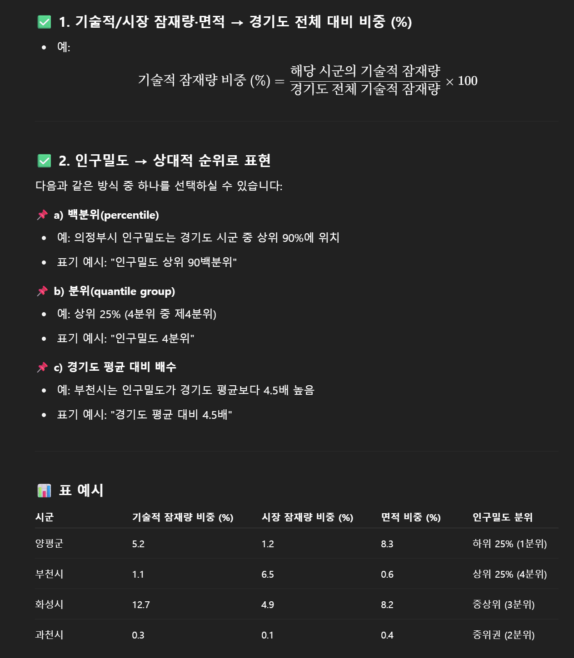
 |  |  |  |  |  |  |  |  |  |  |  |  |  | 20 | 8
 |  |  |  |  |  |  |  |  |  |  |  |  |  | 21 | -1
 |  |  |  |  |  |  |  |  |  |  |  |  |  | 22 | -10
 |  |  |  |  |  |  |  |  |  |  |  |  |  | 23 | -4
 |  |  |  |  |  |  |  |  |  |  |  |  |  | 24 | 1
 |  |  |  |  |  |  |  |  |  |  |  |  |  | 25 | 4
 |  |  |  |  |  |  |  |  |  |  |  |  |  | 26 | -11
 |  |  |  |  |  |  |  |  |  |  |  |  |  | 27 | 3
 |  |  |  |  |  |  |  |  |  |  |  |  |  | 28 | -2
 |  |  |  |  |  |  |  |  |  |  |  |  |  | 29 | -5
 |  |  |  |  |  |  |  |  |  |  |  |  |  | 30 | -9
 |  |  |  |  |  |  |  |  |  |  |  |  |  | 31 | 0
...
 |  | GWh | GWh | GWh
Gwacheon-si | 과천시 | 1189 | 2 | 3 | 1 | 2391 | 36

 |  | Technical potential | Market potential | Administrative area | Population density
 |  | 기술잠 | 시장잠 | 면적 | 인구밀도
Yangpyeong-gun | 양평군 | 5% | 7% | 9% | 146 | 2.4% | 0.7% | 2.6% | 1,872
Bucheon-si | 부천시 | 1% | 0% | 1% | 14,953 | 2.4% | 0.7% | 2.6% | 1,872
Hwaseong-si | 화성시 | 11% | 5% | 7% | 1,461 | 2.4% | 0.7% | 2.6% | 1,872
Dongducheon-si | 동두천시 | 1% | 1% | 1% | 952 | 2.4% | 0.7% | 2.6% | 1,872
 | 중위값 | 2.4% | 0.7% | 2.6% | 1,872

